Rezultati
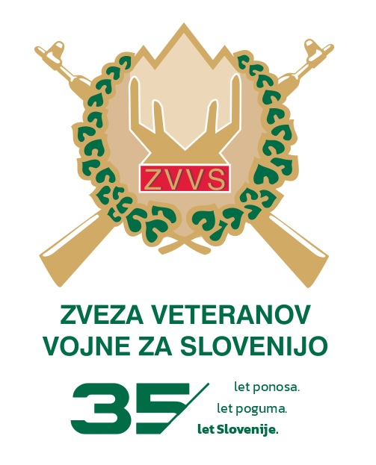

3. MEMORIAL BRATOV KRAJNC
 |  | v streljanju s serijsko zračno puško

 |  | Brežice, 18.04.2026

 | Posamična uvrstitev

V.r. | SM | Priimek in ime | Organizacija | Serije |  | Skupaj | *
 |  |  |  | 1 | 2
1. | 5 | ZUPAN Jože | OZVVS Brežice 1 | 86 | 88 | 174 | 0
2. | 2 | MEŽIČ Branko | OZVVS Brežice 1 | 80 | 83 | 163 | 1
3. | 4 | LIPIČAR Mirjan | OZVVS Brežice 1 | 77 | 73 | 150 | 1
4. | 7 | BUTARA Albin | OZVVS Brežice 2 | 78 | 71 | 149 | 1
5. | 1 | PERNER Stane | OZVVS Brežice 2 | 75 | 70 | 145 | 0
6. | 3 | GAŠPARIČ Anton | PVD Sever Posavje | 70 | 65 | 135 | 0
7. | 9 | VOLČANŠEK Robert | OZVVS Brežice 2 | 64 | 59 | 123 | 0
8. | 3 | ŠPAN Rajko | OZVVS Krško | 59 | 58 | 117 | 0
9. | 8 | KORITNIK Vlado | OZVVS Krško | 56 | 47 | 103 | 0
10. | 4 | LUZAR Milan | PVD Sever Posavje | 48 | 53 | 101 | 0
11. | 7 | ZUPANČIČ Branko | PVD Sever Posavje | 50 | 45 | 95 | 0
12. | 8 | PAVLOVIČ Peter | OZVVS Brežice - predsedstvo | 37 | 49 | 86 | 1
13. | 6 | ILJAŠ Igor | OZVVS Brežice - predsedstvo | 36 | 43 | 79 | 0
14. | 6 | UDOVIČ Darko | OZVVS Brežice - predsedstvo | 32 | 29 | 61 | 1
15. | 2 | VIRANT Vinko | OZVVS Krško | 47 | 11 | 58 | 0
16. | 1 | X Y- 1 | ZBV NOB Brežice | 0 | 0 | 0 | 0
17. | 9 | X Y - 2 | ZBV NOB Brežice | 0 | 0 | 0 | 0
18. | 5 | X Y - 3 | ZBV NOB Brežice | 0 | 0 | 0 | 0

 |  | Ekipe
1. |  | OZVVS Brežice 1 |  |  |  | 487
 | 5 | ZUPAN Jože | OZVVS Brežice 1 | 86 | 88 | 174
 | 2 | MEŽIČ Branko | OZVVS Brežice 1 | 80 | 83 | 163
 | 4 | LIPIČAR Mirjan | OZVVS Brežice 1 | 77 | 73 | 150

2. |  | OZVVS Brežice 2 |  |  |  | 417
 | 7 | BUTARA Albin | OZVVS Brežice 2 | 78 | 71 | 149
 | 1 | PERNER Stane | OZVVS Brežice 2 | 75 | 70 | 145
 | 9 | VOLČANŠEK Robert | OZVVS Brežice 2 | 64 | 59 | 123

3. |  | PVD Sever Posavje |  |  |  | 331
 | 3 | GAŠPARIČ Anton | PVD Sever Posavje | 70 | 65 | 135
 | 4 | LUZAR Milan | PVD Sever Posavje | 48 | 53 | 101
 | 7 | ZUPANČIČ Branko | PVD Sever Posavje | 50 | 45 | 95

4. |  | OZVVS Krško |  |  |  | 278
 | 2 | VIRANT Vinko | OZVVS Krško | 47 | 11 | 58
 | 8 | KORITNIK Vlado | OZVVS Krško | 56 | 47 | 103
 | 3 | ŠPAN Rajko | OZVVS Krško | 59 | 58 | 117

5. |  | OZVVS Brežice - predsedstvo |  |  |  | 226
 | 6 | UDOVIČ Darko | OZVVS Brežice - predsedstvo | 32 | 29 | 61
 | 6 | ILJAŠ Igor | OZVVS Brežice - predsedstvo | 36 | 43 | 79
 | 8 | PAVLOVIČ Peter | OZVVS Brežice - predsedstvo | 37 | 49 | 86

 |  | SKUPNA RZVRSTITEV
Zap. |  | Ekipa |  |  |  |  |  | Supaj št. točk
1. |  | OZVVS Brežice 1 |  |  |  |  |  | 487
2. |  | OZVVS Brežice 2 |  |  |  |  |  | 417
3. |  | PVD Sever |  |  |  |  |  | 331
4. |  | OZVVS Krško |  |  |  |  |  | 278
5. |  | OZVVS Brežice-predsedstvo |  |  |  |  |  | 226
6. |  | ZBV NOB Brežice |  |  |  |  |  | 0

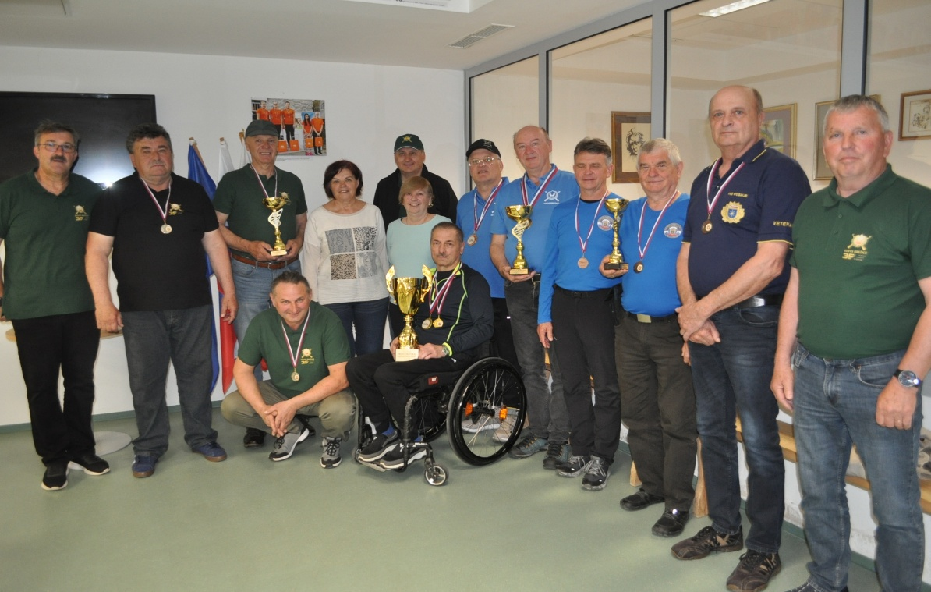

Vodja tekmovanja: Darko Udovič |  |  |  | Sodnik: Majcen Franc

